Лист1
 |  |  |  |  |  |  |  |  |  |  | КОНТРОЛЬНЫЙ ТАЛОН

 |  | ПОДТВЕРЖДЕНИЕ № |  |  | 130319 - USA 20/05 |  |  |  | ВАУЧЕР-VOUCHER № |  |  | 130319 - USA 20/05
 |  | о приеме группы иностранных туристов |  |  |  |  |  |  | о приеме группы иностранных туристов

 | визовое приглашение № 0307 |  |  |  |  |  |  | визовое приглашение № 0307

 | Кратность визы |  | ОДНОКРАТНАЯ |  |  |  |  | Кратность визы |  | ОДНОКРАТНАЯ

 | Гражданство |  | США |  |  |  |  | Гражданство |  | США

 | Въезд с | 20/05/2019 |  | Выезд до | 01/06/2019 |  |  | Въезд с | 20/05/2019 |  | Выезд до | 01/06/2019

 | Фамилия |  | Имя |  | Дата | № | Граж-во | Фамилия |  | Имя |  | Дата | № | Граж-во
 |  |  |  |  | рождения | паспорта |  |  |  |  |  | рождения | паспорта

 | СПИСОК ГРУППЫ ПРИЛАГАЕТСЯ |  |  |  |  |  |  | СПИСОК ГРУППЫ ПРИЛАГАЕТСЯ

 | Цель поездки |  | ТУРИЗМ |  |  |  |  | Цель поездки |  | ТУРИЗМ

 | Маршрут и места размещения город |  |  |  | Москва,Санкт-Петербург |  |  | Маршрут и места размещения город |  |  |  | Москва,Санкт-Петербург

 | Размещение |  | на борту теплохода "АКУН" (Viking Akun) |  |  |  |  | Размещение |  | на борту теплохода "АКУН" (Viking Akun)
 | Принимающая организация, ее адрес, № референса |  |  |  |  |  |  | Принимающая организация, ее адрес, № референса
 | Туристическая компания "МИР", 190000, Россия, |  |  |  |  |  |  | Туристическая компания "МИР", 190000, Россия,
 | Санкт-Петербург, улица Большая Морская 31-23 |  |  |  |  |  |  | Санкт-Петербург, улица Большая Морская 31-23
 | Реестровый № |  | 016290 |  |  |  |  | Реестровый № |  | 016290

 | Дополнительные сведения: |  |  | Вышеуказанному туристу |  |  |  | Дополнительные сведения: |  |  | Вышеуказанному туристу
 | предоставляется размещение и питание на борту теплохода |  |  |  |  |  |  | предоставляется размещение и питание на борту теплохода
 | "АКУН", трансферы и экскурсионное обслуживание в городе |  |  |  |  |  |  | "АКУН", трансферы и экскурсионное обслуживание в городе
 | Москва, Санкт-Петербург |  |  |  |  |  |  | Москва, Санкт-Петербург
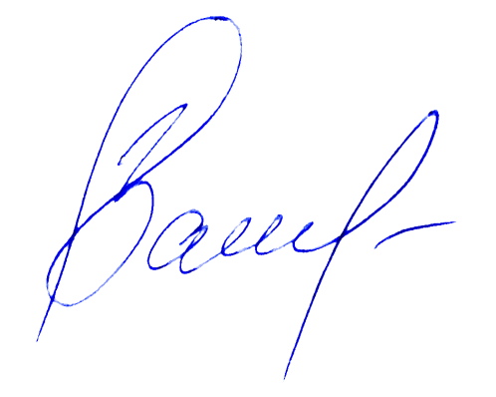

 | ВСЕ ВЫШЕПЕРЕЧИСЛЕННЫЕ УСЛУГИ ПОЛНОСТЬЮ ПЛАЧЕНЫ |  |  |  |  |  |  | ВСЕ ВЫШЕПЕРЕЧИСЛЕННЫЕ УСЛУГИ ПОЛНОСТЬЮ ПЛАЧЕНЫ
 | Ответственное лицо: |  |  |  |  |  |  | Ответственное лицо:

 | М.П. |  |  |  |  |  |  | М.П.
 |  | Подпись |  |  | Васив Д.М. |  | (менеджер ви- |  | Подпись |  |  | Васив Д.М. |  | (менеджер ви-
 |  |  |  |  |  |  | зового отдела) |  |  |  |  |  |  | зового отдела)
 |  | Дата | 2019-02-07 |  |  |  |  |  | Дата | 2019-02-07

 | 0307 |  |  |  |  |  |  | 0307 |  |  |  |  | Контролльный
 |  |  |  |  |  |  |  |  |  |  |  |  | талон
 | СПИСОК ГРУППЫ К ПОДТВЕРЖДЕНИЮ № |  |  |  |  | 130319 - USA 20/05 |  | СПИСОК ГРУППЫ К ВАУЧЕРУ - VOUCHER № |  |  |  |  | 130319 - USA 20/05
 | Фамилия |  | Имя |  | Дата | № | Граж-во | Фамилия |  | Имя |  | Дата | № | Граж-во
 |  |  |  |  | рождения | паспорта |  |  |  |  |  | рождения | паспорта
 | ДЕСКИ/ |  | МАЙКЛ СТИВЕН/ |  | 1937-07-03 | 560076234 | США | ДЕСКИ/ |  | МАЙКЛ СТИВЕН/ |  | 1937-07-03 | 560076234 | США
 | DESKY |  | MICHAEL STEVEN |  |  |  |  | DESKY |  | MICHAEL STEVEN
 | ГУСТАФСОН/ |  | МЭРИ ПАТРИСИЯ/ |  | 1936-11-12 | 563530709 | США | ГУСТАФСОН/ |  | МЭРИ ПАТРИСИЯ/ |  | 1936-11-12 | 563530709 | США
 | GUSTAFSON |  | MARY PATRICIA |  |  |  |  | GUSTAFSON |  | MARY PATRICIA
 | ДЖОРДАН/ |  | ПАТРИСИЯ КАРР/ |  | 1940-06-02 | 519468567 | США | ДЖОРДАН/ |  | ПАТРИСИЯ КАРР/ |  | 1940-06-02 | 519468567 | США
 | JORDAN |  | PATRICIA CARR |  |  |  |  | JORDAN |  | PATRICIA CARR
 | ДЖОРДАН МЛ/ |  | ТАРСТОН КАРР/ |  | 1940-12-09 | 519468568 | США | ДЖОРДАН МЛ/ |  | ТАРСТОН КАРР/ |  | 1940-12-09 | 519468568 | США
 | JORDAN JR |  | THURSTON CARR |  |  |  |  | JORDAN JR |  | THURSTON CARR
. | НЬЮБЕРГ/ |  | ЛОРИ ЭЛЛЕН/ |  | 1955-01-19 | 560358473 | США | НЬЮБЕРГ/ |  | ЛОРИ ЭЛЛЕН/ |  | 1955-01-19 | 560358473 | США
. | NEWBERG |  | LORI ELLEN |  |  |  |  | NEWBERG |  | LORI ELLEN
 | НЬЮБЕРГ/ |  | РИЧАРД Х/ |  | 1947-03-14 | 575334768 | США | НЬЮБЕРГ/ |  | РИЧАРД Х/ |  | 1947-03-14 | 575334768 | США
 | NEWBERG |  | RICHARD H |  |  |  |  | NEWBERG |  | RICHARD H



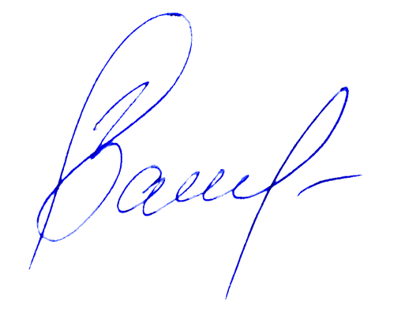
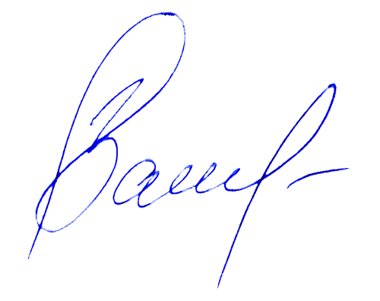
.
.

 |  | Подпись |  |  | Васив Д.М. |  | (менеджер визо- |  | Подпись |  |  | Васив Д.М. |  | (менеджер визо-
 |  |  |  |  |  |  | вого отдела) |  |  |  |  |  |  | вого отдела)
 |  | Дата | 2019-02-07 |  |  |  |  |  | Дата | 2019-02-07

